Sheet1
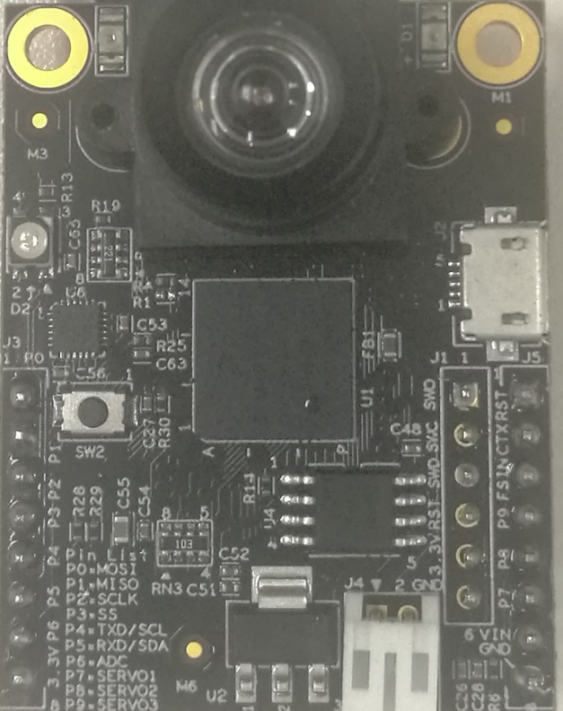
副功能2 | 副功能1 | 主功能 | CPU名 | 管脚名 | 管脚名 | CPU名 | 主功能 | 副功能1 | 副功能2

 | PWM1.B2/PWM1 | MOSI1 | EMC_28 | MOSI1 | nReset
 | PWM3.A0/PWM2 | MISO1 | EMC_29 | MISO1 | Servo4 | B1_08 | QTmr1.3/Servo4 |  | CAN2.TX
 | PWM1.A2/PWM3 | SCK1 | EMC_27 | SCK1 | FrameSync
 | PWM3.B0/PWM4 | CS1 | EMC_30 | CS1 | Servo3 | B1_09 | QTmr2.3/Servo3 |  | CAN2.RX
 | PWM3.B3/PWM5 | SCL3 | EMC_22 | SCL3 | Servo2 | EMC_20 | QTmr2.1/Servo2 | RXD4
QTmr2.2/Servo5 | PWM3.A3/PWM6 | SDA3 | EMC_21 | SDA3 | Servo1 | EMC_19 | QTmr2.0/Servo1 | TXD4
 | PWM1.X3/PWM7 | ADC1.2 | AD_B0_13 | AIN2 | 5VIn
 |  |  |  | 3.3V | GND

Sheet2
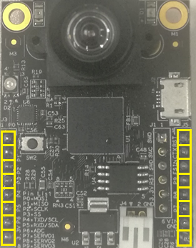

功能4 | 功能3 | 功能2 | 功能1 | CPU名 | 管脚名 | 管脚名 | CPU名 | 功能1 | 功能2 | 功能3 | 功能4 | 功能5 | 功能4 | 功能3 | 功能2 | 功能1 | CPU名 | 管脚名 | 管脚名 | CPU名 | 功能1 | 功能2 | 功能3 | 功能4 | 功能5

 | PWM4 | PWM1N | MOSI1 | EMC_28 | P0 |  |  | Reset |  |  |  |  |  | FP1.B2/PWM4 | FP1.B2/PWM1N | MOSI1 | EMC_28 | P0 |  |  | Reset
 |  | PWM2 | MISO1 | EMC_29 | P1 | P10 | B1_08 | Servo4 | PWM10 | CAN2.TX | RPM4 |  |  |  | FP3.A0/PWM2 | MISO1 | EMC_29 | P1 | P10 | B1_08 | QT1.3/Servo4 | QT1.3/PWM10 | CAN2.TX | QT1.3/RPM4
 |  | PWM1 | SCK1 | EMC_27 | P2 |  |  | FraSync |  |  |  |  |  |  | FP1.A2/PWM1 | SCK1 | EMC_27 | P2 |  |  | FraSync
 | PWM5 | PWM2N | CS1 | EMC_30 | P3 | P9 | B1_09 | Servo3 | PWM9 | CAN2.RX | RPM3 |  |  | FP3.B0/PWM5 | FP3.B0/PWM2N | CS1 | EMC_30 | P3 | P9 | B1_09 | QT2.3/Servo3 | QT2.3/PWM9 | CAN2.RX | QT2.3/RPM3
 | PWM6 | PWM3N | SCL3 | EMC_22 | P4 | P8 | EMC_20 | Servo2 | RXD4 | PWM8 | RPM2 | SRPM1_B |  | FP3.B3/PWM6 | FP3.B3/PWM3N | SCL3 | EMC_22 | P4 | P8 | EMC_20 | QT2.1/Servo2 | RXD4 | QT2.1/PWM8 | QT2.1/RPM2 | QT2.1/SRPM_B
RPM5 | Servo5 | PWM3 | SDA3 | EMC_21 | P5 | P7 | EMC_19 | Servo1 | TXD4 | PWM7 | RPM1 | SRPM1_A | QT2.2/RPM5 | QT2.2/Servo5 | FP3.A3/PWM3 | SDA3 | EMC_21 | P5 | P7 | EMC_19 | QT2.0/Servo1 | TXD4 | QT2.0/PWM7 | QT2.0/RPM1 | QT2.0/SRPM_A
 |  |  | ADC1.2 | AD_B0_13 | P6 |  |  | 5V |  |  |  |  |  |  |  | ADC1.2 | AD_B0_13 | P6 |  |  | 5V
 |  |  | 3.3V |  |  |  |  | GND |  |  |  |  |  |  |  | 3.3V |  |  |  |  | GND

 |  | PWM1-3号可输出互补信号。如果不需互补，可控制PWM1-10号。 |  |  |  |  |  |  |  |  |  |  |  |  | PWM1-3号可输出互补信号。如果不需互补，可控制PWM1-10号。
 |  | 注：灰色的Servo(舵机)、PWM(电机)、RPM（转速）、SRPM（有向转速）、CAN功能暂未支持 |  |  |  |  |  |  |  |  |  |  |  |  | 注：Servo(舵机)、PWM(电机)、RPM（转速）、SRPM（有向转速）、CAN功能暂未支持
 |  | 复用功能以程序最后的配置为准. 例如，若先配置PWM7, 后又配置UART，则P7脚先后用于PWM7, TXD4，最终是TXD4 |  |  |  |  |  |  |  |  |  |  |  |  | 复用功能以程序最后的配置为准. 例如，若先配置PWM7, 后又配置UART，则P7脚先后用于PWM7, TXD4，最终是TXD4
 |  |  |  |  |  |  |  |  |  |  |  |  |  |  | 另注，PWM1-10并非用同样的外设实现，如PWM7-10使用QTimer，PWM1-6使用FlexPWM(FP)。Micropython驱动内部需隐藏这些实现的细节，用户界面是统一的Python API.

